网址
序号 | 城市 | url | 爬取时间 | 数据更新周期 | 数据文件名 | 备注
46 | 苏州市 | http://58.210.252.234/szfcweb/(S(5wy0e0lmlx4abpu1ycl5q3wd))/DataSerach/SaleInfoProListIndex.aspx http://58.210.252.234/szfcweb/(S(nq2t5qispzpplotu14wfkzq4))/DataSerach/CanSaleHouseSelectIndex.aspx http://58.210.252.234/szfcweb/(S(5144uerakj0mjrgsuyqrelon))/DataSerach/MITShowList.aspx | 2021-06-29 |  |  |  | 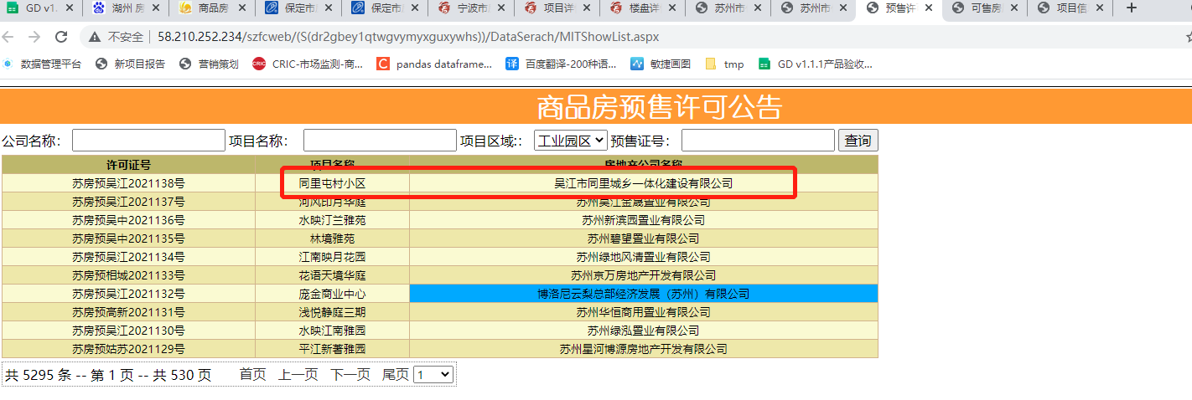 | 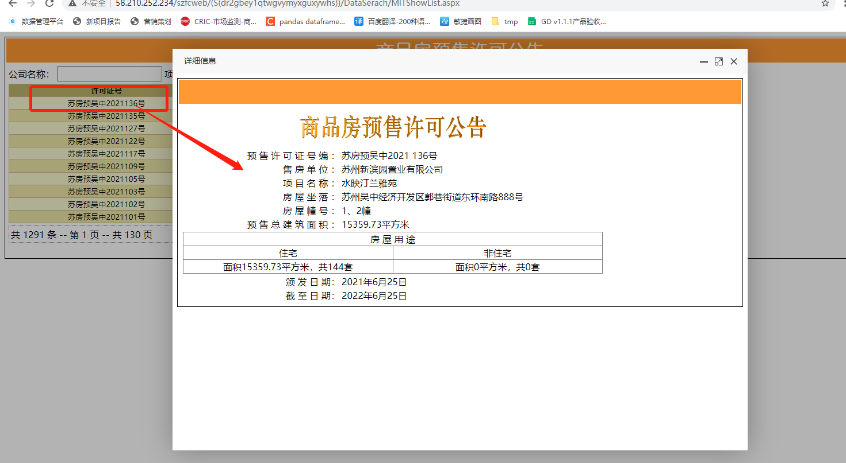 |  | 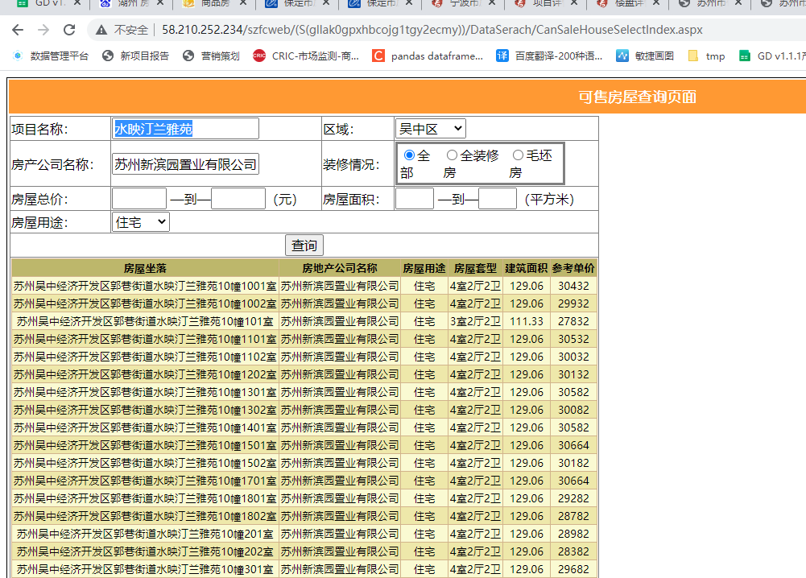 | 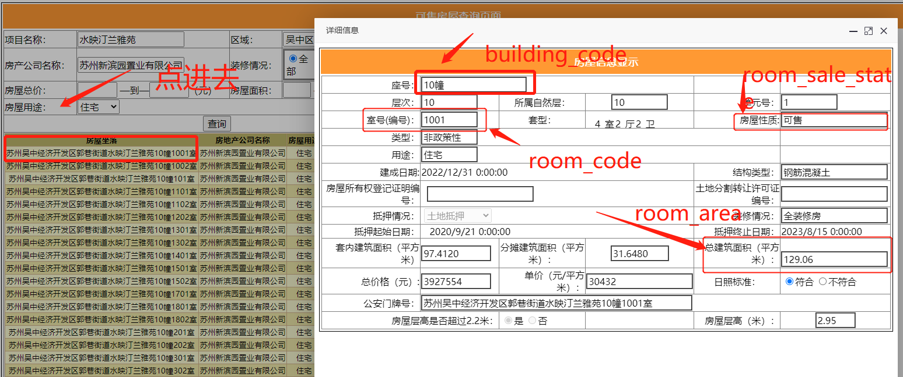
48 | 湖州市 | http://hu.tmsf.com/newhouse/property_searchall.htm
50 | 赣州市 | http://218.64.195.220:333/PropertyIDInfo/Presell/Index http://218.64.195.220:333/InternalWebForms/Item/lpbcx.aspx |  |  |  | http://zjj.ganzhou.gov.cn/c114000/wzdh.shtml
51 | 烟台市 | http://www.ytfcjy.com/CMS/SPF/IndexView/YSXKIndex
52 | 济宁市 | http://jifcw.com/
54 | 汕头市 | https://yueanju.zfcxjst.gd.gov.cn/zhfcgspt/ah?tid=440500
55 | 昆明市 | http://www.kmhouse.org.cn/houseres/searchNewHouse |  |  |  | 需要注册账号

